Asistencia
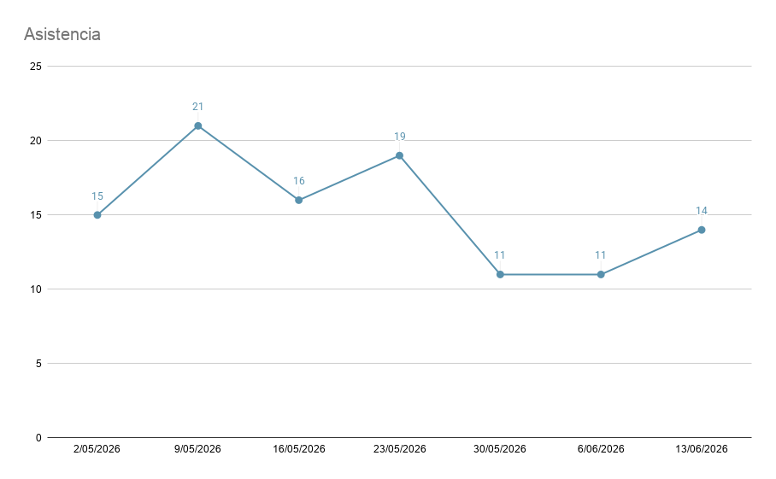
ID | Fecha | Jugadores
7 | 2026-06-13 | 14 | Asistencia Total Mes | Jugadores individuales que han participado en el mes actual
6 | 2026-06-06 | 11 | 1 | 1
5 | 2026-05-30 | 11 | Participantes Temporada | Participantes individuales Temporada
4 | 2026-05-23 | 19 | 107 | 34
3 | 2026-05-16 | 16 | Mejor Asistencia del mes
2 | 2026-05-09 | 21 | #N/A
1 | 2026-05-02 | 15 | Record Temporada
 |  |  | 21

Resultados_Individuales
Sets mas jugados
Set con mayor Win%
JUGADOR
Mualco

PAIRINGS INDIVIDUALES |  |  |  |  |  |  |  |  |  | Winrate Temporada |  |  |  | Winrate x Set |  |  |  |  | Winrate x (Set+Deck)
ID Torneo | Fecha | Ronda | Jugador | Set | ARQ | RIVAL | Set | ARQ | Resultado | Jugadas | Win Totales | Losses Totales | Win% Temporada | Set | Wins | Losses | Partidas | Win% x Set | Set | Deck | Wins | Losses | Partidas | Win% x Set
6 | 2026-06-06 | 1 | Mualco | Fxx | 8 Standby |  | MKI | Standby Pants | W | 22 | 10 | 12 | 45.45% | ? | 3 | 2 | 5 | 60.00% | ? | ? | 3 | 2 | 5 | 60.00%
6 | 2026-06-06 | 2 | Mualco | Fxx | 8 Standby | Kartoffel | CSM | StockSoul Bar | L |  |  |  |  | BTR | 1 | 3 | 4 | 25.00% | BTR | Door Bar | 1 | 3 | 4 | 25.00%
6 | 2026-06-06 | 3 | Mualco | Fxx | 8 Standby | JustFluffy | BAV | Bar Choice | W |  |  |  |  | Fxx | 2 | 2 | 4 | 50.00% | Fxx | 8 Standby | 2 | 2 | 4 | 50.00%
6 | 2026-06-06 | 4 | Mualco | Fxx | 8 Standby | Pinya | EIS | 8 Door | L | Winrate x Rival |  |  |  | GCR | 4 | 5 | 9 | 44.44% | GCR | 8 Door | 4 | 5 | 9 | 44.44%
5 | 2026-05-30 | 1 | Mualco | GCR | 8 Door | Pinya | EIS | 6 Standby 2 Door | L | RIVAL | Wins | Losses | Win% contra Rival |  |  |  |  | 0.00% |  |  |  |  |  | 0.00%
5 | 2026-05-30 | 2 | Mualco | GCR | 8 Door | ? | NIK | Door Standby | W | Pinya | 0 | 2 | 0.00% |  |  |  |  | 0.00% |  |  |  |  |  | 0.00%
5 | 2026-05-30 | 3 | Mualco | GCR | 8 Door | ? | EIS | 8 Standby | W | ? | 2 | 1 | 66.67% |  |  |  |  | 0.00% |  |  |  |  |  | 0.00%
5 | 2026-05-30 | 4 | Mualco | GCR | 8 Door | JustFluffy | BAV | Pants Choice | L | JustFluffy | 1 | 1 | 50.00% |  |  |  |  | 0.00% |  |  |  |  |  | 0.00%
4 | 2026-05-23 | 1 | Mualco | GCR | 8 Door | Agus | DAL | 8 Standby | W | Agus | 1 | 1 | 50.00% |  |  |  |  | 0.00% |  |  |  |  |  | 0.00%
4 | 2026-05-23 | 2 | Mualco | GCR | 8 Door | Jose Sev | EIS | 8 Bar | L | Jose Sev | 0 | 1 | 0.00% |  |  |  |  | 0.00% |  |  |  |  |  | 0.00%
4 | 2026-05-23 | 3 | Mualco | GCR | 8 Door | Angladita | OSK | Door/Pants | L | Angladita | 0 | 1 | 0.00% |  |  |  |  | 0.00% |  |  |  |  |  | 0.00%
4 | 2026-05-23 | 4 | Mualco | GCR | 8 Door | Ostrovsky15 | OSK | Door/Pants | L | Ostrovsky15 | 0 | 1 | 0.00% |  |  |  |  | 0.00% |  |  |  |  |  | 0.00%
4 | 2026-05-23 | 5 | Mualco | GCR | 8 Door | ? | OSK | Door/Pants | L | Doris | 1 | 0 | 100.00% |  |  |  |  | 0.00% |  |  |  |  |  | 0.00%
3 | 2026-05-16 | 1 | Mualco | BTR | Door Bar | Doris | SFN | Modified TD | W | Seyer | 1 | 0 | 100.00% |  |  |  |  | 0.00% |  |  |  |  |  | 0.00%
3 | 2026-05-16 | 2 | Mualco | BTR | Door Bar | Seyer | DDD | 8 Bar | W |  | 0 | 0 | 0.00% |  |  |  |  | 0.00% |  |  |  |  |  | 0.00%
3 | 2026-05-16 | 3 | Mualco | BTR | Door Bar |  | EIS | 8 Standby | W | Kartoffel | 0 | 1 | 0.00% |  |  |  |  | 0.00% |  |  |  |  |  | 0.00%
3 | 2026-05-16 | 4 | Mualco | BTR | Door Bar | Agus | DAL | 8 Standby | L |  | 0 | 0 | 0.00% |  |  |  |  | 0.00% |  |  |  |  |  | 0.00%
 |  |  |  |  |  |  |  |  |  |  | 0 | 0 | 0.00% |  |  |  |  | 0.00% |  |  |  |  |  | 0.00%
 |  |  |  |  |  |  |  |  |  |  | 0 | 0 | 0.00% |  |  |  |  | 0.00% |  |  |  |  |  | 0.00%
 |  |  |  |  |  |  |  |  |  |  | 0 | 0 | 0.00% |  |  |  |  | 0.00% |  |  |  |  |  | 0.00%
 |  |  |  |  |  |  |  |  |  |  | 0 | 0 | 0.00% |  |  |  |  | 0.00% |  |  |  |  |  | 0.00%
 |  |  |  |  |  |  |  |  |  |  | 0 | 0 | 0.00% |  |  |  |  | 0.00% |  |  |  |  |  | 0.00%
 |  |  |  |  |  |  |  |  |  |  | 0 | 0 | 0.00% |  |  |  |  | 0.00% |  |  |  |  |  | 0.00%
 |  |  |  |  |  |  |  |  |  |  | 0 | 0 | 0.00% |  |  |  |  | 0.00% |  |  |  |  |  | 0.00%
 |  |  |  |  |  |  |  |  |  |  | 0 | 0 | 0.00% |  |  |  |  | 0.00% |  |  |  |  |  | 0.00%
 |  |  |  |  |  |  |  |  |  |  | 0 | 0 | 0.00% |  |  |  |  | 0.00% |  |  |  |  |  | 0.00%
 |  |  |  |  |  |  |  |  |  |  |  |  |  |  |  |  |  |  |  |  |  |  |  | 0.00%

